Sheet1
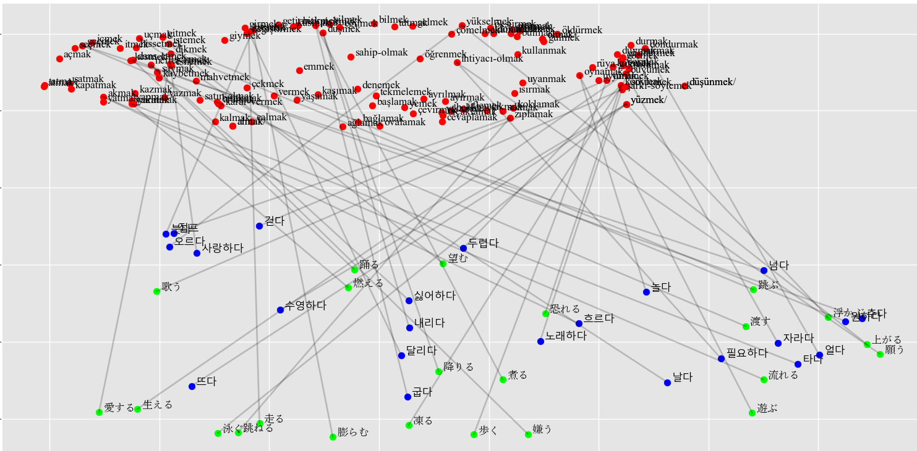
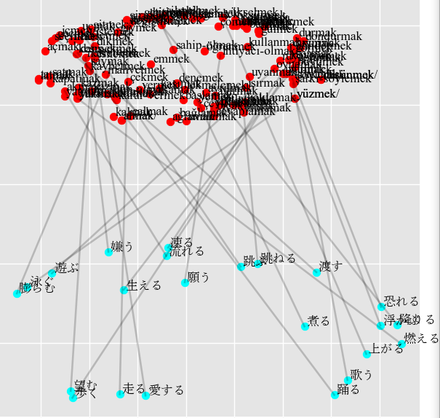
Japanese | 1.50% | Japanese | 1.50%
歩く (walk) -> kusmak (vomit) 0.41, yakmak (burn) 0.38, düşmek (fall) 0.38, kullanmak (use) 0.37, yükselmek (rise) 0.37. |  | 歩く (walk) -> koşmak (run) 0.46, sahip-olmak (have) 0.43, korkmak (fear) 0.40, düşmek (fall) 0.39, uçmak (fly) 0.38.
走る (run) -> nefret-etmek (hate) 0.44, geçmek (pass) 0.40, mahvetmek (ruin) 0.40, çekmek (pull) 0.40, esnemek (yawn) 0.39. |  | 走る (run) -> dans-etmek (dance) 0.44, çekmek (pull) 0.43, kaybetmek (lose) 0.40, tekmelemek (kick) 0.39, bilmek (know) 0.37.
跳ねる (jump) -> uçmak (fly) 0.52, nefret-etmek (hate) 0.43, ayrılmak (leave) 0.40, yakmak (burn) 0.40, içmek (drink) 0.39. |  | 跳ねる (jump) -> ayrılmak (leave) 0.60, ayırmak (split) 0.40, nefret-etmek (hate) 0.39, korkmak (fear) 0.38, oynamak (play) 0.38.
泳ぐ (swim) -> uçmak (fly) 0.49, nefret-etmek (hate) 0.45, koşmak (run) 0.45, oynamak (play) 0.39, okumak (read) 0.38. |  | 泳ぐ (swim) -> nefret-etmek (hate) 0.56, mahvetmek (ruin) 0.48, okumak (read) 0.44, sevmek (love) 0.41, dans-etmek (dance) 0.41.
跳ぶ (fly) -> yürümek (walk) 0.46, korkmak (fear) 0.45, büyümek (grow) 0.45, kalmak (stay) 0.41, uyumak (sleep) 0.40. |  | 跳ぶ (fly) -> kalmak (stay) 0.50, yürümek (walk) 0.48, büyümek (grow) 0.46, kapatmak (close) 0.40, almak (get) 0.40.
上がる (rise) -> yürümek (walk) 0.51, akmak (flow) 0.39, kazmak (dig) 0.39, aramak (look-for) 0.38, açmak (open) 0.38. |  | 上がる (rise) -> sahip-olmak (have) 0.45, çömelmek (squat) 0.44, eğilmek (stoop) 0.41, yürümek (walk) 0.40, yaşamak (live) 0.39.
*降りる (fall) -> düşmek (fall) 0.45, dondurmak (freeze) 0.44, göndermek (send) 0.41, düşünmek (think) 0.40, düşünmek/ (consider) 0.40. |  | 降りる (fall) -> yüzmek (swim) 0.48, yüzmek/ (float) 0.48, görmek (see) 0.40, almak (get) 0.39, almak/ (take) 0.39.
渡す (pass) -> vermek (give) 0.40, yüzmek (swim) 0.39, yüzmek/ (float) 0.39, ihtiyacı-olmak (need) 0.37, ayırmak (split) 0.37. |  | 渡す (pass) -> yüzmek (swim) 0.52, yüzmek/ (float) 0.52, ayırmak (split) 0.41, gülmek (laugh) 0.39, yükselmek (rise) 0.39.
歌う (sing) -> istemek (want) 0.54, şişmek (swell) 0.40, zıplamak (jump) 0.39, hissetmek (feel) 0.39, vurmak (hit) 0.39. |  | *歌う (sing) -> korkmak (fear) 0.48, vurmak (hit) 0.45, zıplamak (jump) 0.44, şarkı-söylemek (sing) 0.39, yüzmek (swim) 0.39.
踊る (dance) -> korkmak (fear) 0.50, şarkı-söylemek (sing) 0.50, akmak (flow) 0.38, dikmek (sew) 0.38, yakmak (burn) 0.37. |  | 踊る (dance) -> şarkı-söylemek (sing) 0.47, korkmak (fear) 0.46, kalmak (stay) 0.39, tutmak (hold) 0.38, sıkmak (squeeze) 0.38.
遊ぶ (play) -> yürümek (walk) 0.44, zıplamak (jump) 0.40, sıkmak (squeeze) 0.39, büyümek (grow) 0.37, nefret-etmek (hate) 0.36. |  | *遊ぶ (play) -> oynamak (play) 0.41, zıplamak (jump) 0.41, ovalamak (rub) 0.40, uçmak (fly) 0.40, seçmek (choose) 0.39.
浮かぶ (float) -> yürümek (walk) 0.50, korkmak (fear) 0.43, yükselmek (rise) 0.40, hissetmek (feel) 0.39, yemek (eat) 0.38. |  | 浮かぶ (float) -> yükselmek (rise) 0.49, korkmak (fear) 0.46, yürümek (walk) 0.44, büyümek (grow) 0.40, yüzmek (swim) 0.39.
流れる (flow) -> yüzmek (swim) 0.46, yüzmek/ (float) 0.46, ayrılmak (leave) 0.39, zıplamak (jump) 0.38, silmek (wipe) 0.37. |  | 流れる (flow) -> yüzmek (swim) 0.45, yüzmek/ (float) 0.45, ayrılmak (leave) 0.42, almak (get) 0.39, almak/ (take) 0.39.
凍る (freeze) -> düşmek (fall) 0.44, oynamak (play) 0.43, yüzmek (swim) 0.39, yüzmek/ (float) 0.39, uçmak (fly) 0.37. |  | 凍る (freeze) -> büyümek (grow) 0.44, nefret-etmek (hate) 0.43, yürümek (walk) 0.42, düşmek (fall) 0.41, öldürmek (kill) 0.41.
膨らむ (swell) -> koşmak (run) 0.48, uçmak (fly) 0.43, düşmek (fall) 0.42, nefret-etmek (hate) 0.40, sevmek (love) 0.40. |  | 膨らむ (swell) -> uçmak (fly) 0.50, nefret-etmek (hate) 0.42, düşmek (fall) 0.39, silmek (wipe) 0.38, koşmak (run) 0.38.
生える (grow) -> şişmek (swell) 0.51, uçmak (fly) 0.42, içmek (drink) 0.41, başlamak (begin) 0.39, yakmak (burn) 0.38. |  | 生える (grow) -> değiştirmek (change) 0.45, zıplamak (jump) 0.43, cevaplamak (answer) 0.41, tükürmek (spit) 0.41, başlamak (begin) 0.41.
燃える (burn) -> pişirmek (cook) 0.69, bitirmek (finish) 0.46, şişmek (swell) 0.45, silmek (wipe) 0.40, getirmek (bring) 0.38. |  | 燃える (burn) -> pişirmek (cook) 0.57, bitirmek (finish) 0.54, getirmek (bring) 0.43, büyümek (grow) 0.41, yüzmek (swim) 0.38.
煮る (cook) -> yakmak (burn) 0.46, görmek (see) 0.42, yürümek (walk) 0.42, dikmek (sew) 0.41, akmak (flow) 0.41. |  | 煮る (cook) -> yürümek (walk) 0.52, büyümek (grow) 0.49, gitmek (go) 0.43, görmek (see) 0.43, girmek (enter) 0.43.
愛する (love) -> uçmak (fly) 0.51, istemek (want) 0.41, esnemek (yawn) 0.40, denemek (try) 0.40, koşmak (run) 0.40. |  | 愛する (love) -> esnemek (yawn) 0.47, denemek (try) 0.43, geçmek (pass) 0.41, koşmak (run) 0.40, uçmak (fly) 0.38.
*望む (want) -> şarkı-söylemek (sing) 0.54, istemek (want) 0.45, korkmak (fear) 0.41, içmek (drink) 0.40, büyümek (grow) 0.39. |  | 望む (want) -> uçmak (fly) 0.58, içmek (drink) 0.56, şişmek (swell) 0.48, düşmek (fall) 0.37, geçmek (pass) 0.37.
願う (need) -> yürümek (walk) 0.49, büyümek (grow) 0.49, uçmak (fly) 0.41, görmek (see) 0.39, rüya-görmek (dream) 0.39. |  | 願う (need) -> yürümek (walk) 0.51, uyumak (sleep) 0.46, büyümek (grow) 0.45, çömelmek (squat) 0.37, yaratmak (create) 0.37.
*嫌う (hate) -> nefret-etmek (hate) 0.45, koşmak (run) 0.42, geçmek (pass) 0.40, kesmek (cut) 0.40, seçmek (choose) 0.38. |  | *嫌う (hate) -> nefret-etmek (hate) 0.47, seçmek (choose) 0.43, dans-etmek (dance) 0.42, sevmek (love) 0.41, geçmek (pass) 0.41.
恐れる (fear) -> yüzmek (swim) 0.48, yüzmek/ (float) 0.48, kazmak (dig) 0.44, yükselmek (rise) 0.43, şarkı-söylemek (sing) 0.41. |  | 恐れる (fear) -> yüzmek (swim) 0.59, yüzmek/ (float) 0.59, kazmak (dig) 0.45, yazmak (write) 0.39, ihtiyacı-olmak (need) 0.38.
Korean | 1% | Korean | 1%
걷다 (walk) -> nefret-etmek (hate) 0.46, koşmak (run) 0.44, sevmek (love) 0.43, öksürmek (cough) 0.39, oynamak (play) 0.38. |  | 걷다 (walk) -> duymak (hear) 0.42, durmak (stand) 0.41, oynamak (play) 0.41, sormak (ask) 0.40, sevmek (love) 0.39.
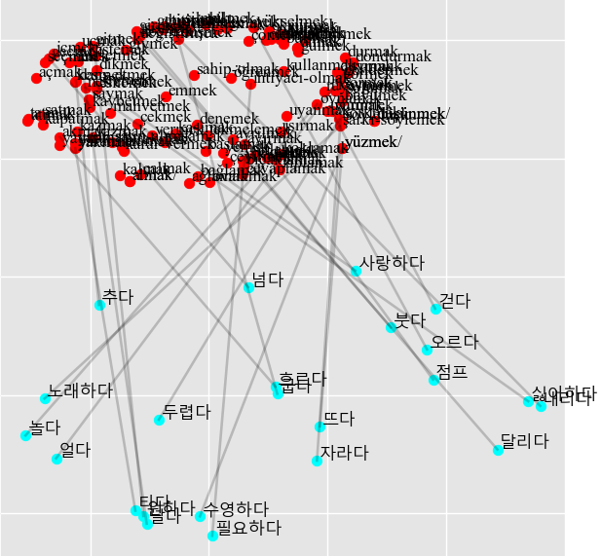
달리다 (run) -> şarkı-söylemek (sing) 0.45, kapatmak (close) 0.40, söylemek (say) 0.39, solumak (breathe) 0.38, satmak (sell) 0.38. |  | 달리다 (run) -> şişmek (swell) 0.41, silmek (wipe) 0.40, uçmak (fly) 0.39, gelmek (come) 0.39, bilmek (know) 0.38.
점프 (jump) -> oynamak (play) 0.40, nefret-etmek (hate) 0.40, uçmak (fly) 0.38, yüzmek (swim) 0.37, yüzmek/ (float) 0.37. |  | 점프 (jump) -> yüzmek (swim) 0.51, yüzmek/ (float) 0.51, yürümek (walk) 0.40, çömelmek (squat) 0.39, yükselmek (rise) 0.39.
수영하다 (swim) -> uçmak (fly) 0.47, şişmek (swell) 0.46, düşmek (fall) 0.43, içmek (drink) 0.40, şarkı-söylemek (sing) 0.38. |  | 수영하다 (swim) -> şarkı-söylemek (sing) 0.53, karar-vermek (decide) 0.46, kazmak (dig) 0.42, kullanmak (use) 0.39, korkmak (fear) 0.39.
날다 (fly) -> şarkı-söylemek (sing) 0.55, pişirmek (cook) 0.46, korkmak (fear) 0.44, büyümek (grow) 0.40, yaşamak (live) 0.38. |  | 날다 (fly) -> şarkı-söylemek (sing) 0.56, pişirmek (cook) 0.46, bilmek (know) 0.41, korkmak (fear) 0.41, söylemek (say) 0.40.
오르다 (rise) -> yüzmek (swim) 0.48, yüzmek/ (float) 0.48, hissetmek (feel) 0.43, seçmek (choose) 0.43, nefret-etmek (hate) 0.40. |  | 오르다 (rise) -> yüzmek (swim) 0.50, yüzmek/ (float) 0.50, seçmek (choose) 0.45, gülmek (laugh) 0.41, yürümek (walk) 0.39.
내리다 (fall) -> uçmak (fly) 0.47, vurmak (hit) 0.42, korkmak (fear) 0.39, istemek (want) 0.39, çıkmak (exit) 0.37. |  | 내리다 (fall) -> uçmak (fly) 0.56, vurmak (hit) 0.49, içmek (drink) 0.43, oynamak (play) 0.39, dondurmak (freeze) 0.38.
넘다 (pass) -> akmak (flow) 0.45, yakmak (burn) 0.44, yürümek (walk) 0.43, bırakmak (leave/) 0.39, emmek (suck) 0.38. |  | 넘다 (pass) -> uçmak (fly) 0.46, yürümek (walk) 0.44, yapmak (do) 0.38, şişmek (swell) 0.38, hissetmek (feel) 0.38.
노래하다 (sing) -> istemek (want) 0.47, hissetmek (feel) 0.45, düşünmek (think) 0.43, düşünmek/ (consider) 0.43, dans-etmek (dance) 0.41. |  | *노래하다 (sing) -> koymak (put) 0.43, korkmak (fear) 0.40, şarkı-söylemek (sing) 0.40, düşünmek (think) 0.39, düşünmek/ (consider) 0.39.
추다 (dance) -> şarkı-söylemek (sing) 0.43, söylemek (say) 0.40, kusmak (vomit) 0.40, bilmek (know) 0.39, büyümek (grow) 0.39. |  | 추다 (dance) -> uçmak (fly) 0.44, koşmak (run) 0.40, bulmak (find) 0.40, bilmek (know) 0.39, sevmek (love) 0.39.
놀다 (play) -> koymak (put) 0.42, korkmak (fear) 0.41, yükselmek (rise) 0.41, çevirmek (turn) 0.41, hissetmek (feel) 0.40. |  | 놀다 (play) -> korkmak (fear) 0.51, çevirmek (turn) 0.49, koşmak (run) 0.43, koymak (put) 0.42, cevaplamak (answer) 0.40.
*뜨다 (float) -> yüzmek (swim) 0.47, yüzmek/ (float) 0.47, dondurmak (freeze) 0.40, ihtiyacı-olmak (need) 0.39, durmak (stand) 0.39. |  | 뜨다 (float) -> yürümek (walk) 0.45, büyümek (grow) 0.40, ihtiyacı-olmak (need) 0.40, değiştirmek (change) 0.39, yüzmek (swim) 0.39.
흐르다 (flow) -> yürümek (walk) 0.48, büyümek (grow) 0.40, bıçaklamak (stab) 0.38, kullanmak (use) 0.38, yemek (eat) 0.37. |  | 흐르다 (flow) -> çalmak (steal) 0.43, geçmek (pass) 0.42, bıçaklamak (stab) 0.41, yazmak (write) 0.41, yatmak (lie) 0.39.
얼다 (freeze) -> korkmak (fear) 0.52, şarkı-söylemek (sing) 0.41, açmak (open) 0.41, almak (get) 0.38, almak/ (take) 0.38. |  | 얼다 (freeze) -> korkmak (fear) 0.55, açmak (open) 0.50, almak (get) 0.41, almak/ (take) 0.41, içmek (drink) 0.41.
붓다 (swell) -> yüzmek (swim) 0.41, yüzmek/ (float) 0.41, yükselmek (rise) 0.41, nefret-etmek (hate) 0.41, gülmek (laugh) 0.40. |  | 붓다 (swell) -> yüzmek (swim) 0.50, yüzmek/ (float) 0.50, gülmek (laugh) 0.45, görmek (see) 0.42, üflemek (blow) 0.41.
*자라다 (grow) -> büyümek (grow) 0.51, yürümek (walk) 0.46, uyumak (sleep) 0.42, rüya-görmek (dream) 0.40, sıkmak (squeeze) 0.39. |  | *자라다 (grow) -> uyumak (sleep) 0.53, büyümek (grow) 0.47, sıkmak (squeeze) 0.41, uyanmak (wake-up) 0.41, yürümek (walk) 0.40.
타다 (burn) -> korkmak (fear) 0.54, şarkı-söylemek (sing) 0.46, şişmek (swell) 0.41, yürümek (walk) 0.39, büyümek (grow) 0.38. |  | 타다 (burn) -> korkmak (fear) 0.58, şarkı-söylemek (sing) 0.46, kaybetmek (lose) 0.42, koymak (put) 0.40, ayrılmak (leave) 0.38.
굽다 (cook) -> eğilmek (stoop) 0.43, ihtiyacı-olmak (need) 0.43, rüya-görmek (dream) 0.43, kaşımak (scratch) 0.39, yaratmak (create) 0.38. |  | 굽다 (cook) -> rüya-görmek (dream) 0.46, eğilmek (stoop) 0.45, ihtiyacı-olmak (need) 0.43, yaratmak (create) 0.41, yatmak (lie) 0.39.
사랑하다 (love) -> yakmak (burn) 0.43, nefret-etmek (hate) 0.43, oynamak (play) 0.42, çekmek (pull) 0.41, şişmek (swell) 0.40. |  | 사랑하다 (love) -> çekmek (pull) 0.43, nefret-etmek (hate) 0.42, şişmek (swell) 0.41, yakmak (burn) 0.41, mahvetmek (ruin) 0.39.
원하다 (want) -> uçmak (fly) 0.43, korkmak (fear) 0.40, koşmak (run) 0.40, şarkı-söylemek (sing) 0.40, söylemek (say) 0.39. |  | 원하다 (want) -> şarkı-söylemek (sing) 0.47, söylemek (say) 0.42, geçmek (pass) 0.42, korkmak (fear) 0.41, büyümek (grow) 0.40.
필요하다 (need) -> şarkı-söylemek (sing) 0.49, korkmak (fear) 0.49, denemek (try) 0.40, istemek (want) 0.38, ölmek (die) 0.37. |  | 필요하다 (need) -> korkmak (fear) 0.47, şarkı-söylemek (sing) 0.45, pişirmek (cook) 0.40, denemek (try) 0.39, istemek (want) 0.39.
싫어하다 (hate) -> uçmak (fly) 0.50, zıplamak (jump) 0.46, öldürmek (kill) 0.39, içmek (drink) 0.38, denemek (try) 0.38. |  | 싫어하다 (hate) -> uçmak (fly) 0.48, yemek (eat) 0.41, uyanmak (wake-up) 0.40, bıçaklamak (stab) 0.40, denemek (try) 0.40.
두렵다 (fear) -> geçmek (pass) 0.43, düşünmek (think) 0.41, düşünmek/ (consider) 0.41, seçmek (choose) 0.39, yaratmak (create) 0.38. |  | 두렵다 (fear) -> yakmak (burn) 0.48, akmak (flow) 0.46, yürümek (walk) 0.44, düşünmek (think) 0.44, düşünmek/ (consider) 0.44.

